Додаток 1
Фірмовий бланк
! До уваги Учасників: Цінова пропозиція надається виключно у формі даного додатку та заповнюється згідно заданих параметрів
Додаток №1 до Запиту Форма цінової пропозиції
____________________________________________(назва підприємства/фізичної особи), надає свою пропозицію щодо участі у конкурсі на продовження закупівлі приладдя для зберігання та транспортування харчових продуктів для забезпечення груп реагування на надзвичайні ситуації.

Відомості про підприємство |  |  |  | Повне найменування учасника – суб’єкта господарювання
 |  |  |  | Ідентифікаційний код за ЄДРПОУ
 |  |  |  | Реквізити (адреса – юридична та фактична, телефон, e-mail, телефон для контактів)
 |  |  |  | Банківські реквізити
Відомості про особу (осіб), які уповноважені представляти інтереси Учасника |  |  |  | (Прізвище, ім’я, по батькові, посада, e-mail, контактний телефон).
Товари, що поставляються, повинні відповідати вимогам, що до них пред'являються. Допускаються більш якісніші та функциональні характеристики, але не допускаються характеристики нижчого рівня.
№ п/п |  | Найменування (візуалізація) | Технічні характеристики, опис |  |  | ОВ | Кіль-кість | Ціна зо од. (з врахуванням відповідного до системи оподаткування податку) грн. | Всього (з врахуванням відповідного до системи оподаткування податку) грн.

 |  |  | Запит Замовника | Пропозиція Учасника (вказати торгову марку, модель, технічні характеристики продукції згідно заданих параметрів ) | ФОТО (додати фото товару)
ЛОТ 1
1 |  | 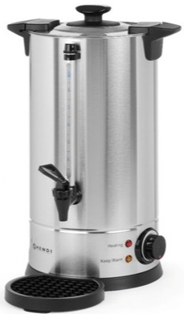 Термопот (20 л) | Термопот-електрокип'ятильник Об'єм (корисний): 18-20 літрів Матеріал корпусу, кришки: нержавіюча сталь Ручки: без нагріву Система безпечного закриття кришки: Twist-Lock Піддон: в комплекті Час кип'ятіння: 37 хвилин +/- 5 хвилин Функції: Контроль температури термостатом: діапазон 30-100 °C Наявність крану: непротікаючий, поліпропіленовий Наявність показника рівня води: так Додаткові характеристики: -Подвійні стінки з нержавіючою сталі з ізоляцією: так -Зниження втрат тепла: так -Автоматичне перемикання функцій нагрівання та підтримання необхідної -температури: так | Найменування, назва ТМ, модель: Об'єм (корисний): Матеріал корпусу, кришки: Ручки: Система безпечного закриття кришки: Піддон: Час кип'ятіння: Функції: Контроль температури термостатом: Наявність крану: Наявність показника рівня води: Додаткові характеристики: -Подвійні стінки з нержавіючою сталі з ізоляцією: -Зниження втрат тепла: -Автоматичне перемикання функцій нагрівання та підтримання необхідної -температури: | додати фото | шт. | 14 |  | 0.00
2 |  | 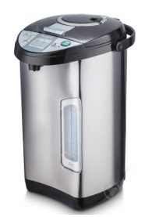 Термопот (5 л) | Термопот, з функцією електрочайника та термоса Матеріал корпусу: Нержавіюча сталь Об'єм: 5 л Тип нагрівального елемента: прихований (диск) Наявність шкали рівня води: так Функції: Поєднує в собі функції електрочайника та термоса Інші характеристики: - Захист від перегріву, від увімкнення без води: так - Повторне кип'ятіння: так - Підтримка температури: так - Подвійні стінки: так | Найменування, назва ТМ, модель: Матеріал корпусу: Об'єм: Тип нагрівального елемента: Наявність шкали рівня води: Функції: Інші характеристики: - Захист від перегріву, від увімкнення без води: - Повторне кип'ятіння: - Підтримка температури: - Подвійні стінки: | додати фото | шт. | 22 |  | 0.00
Загальна вартість за Лотом 1, грн |  |  |  |  |  |  |  |  | 0.00
ЛОТ 2
1 |  | 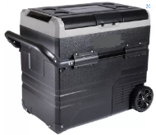 Портативний холодильник (від 12 В) | Портативний холодильник Тип: Компресорний Об'єм: 60 л Режим роботи: Охолодження Матеріал корпусу: Пластик Номінальна напруга: 12/24/220 В Комплектація: -Холодильник -Кабель 12/24 В від прикурювача -Кабель 220 В з блоком живлення Вага: 14,5 кг Споживана потужність в режимі охолодження: до 60 Вт Максимальне охолодження: -20 °C Наявність двох типрів адаптерів: для джерел постійного струму та змінного Розміри: Зовнішні: 647 x 571 x 400 мм Внутрішні: 500 x 473 x 309 мм | Найменування, назва ТМ, модель: Тип: Об'єм: Режим роботи: Матеріал корпусу: Номінальна напруга: Комплектація: - - - Вага: Споживана потужність в режимі охолодження: Максимальне охолодження: Наявність двох типрів адаптерів: Розміри: Зовнішні: Внутрішні: | додати фото | шт. | 8 |  | 0.00
Загальна вартість за Лотом 2, грн |  |  |  |  |  |  |  |  | 0.00
ЛОТ 3 (Закритий)
1 |  | 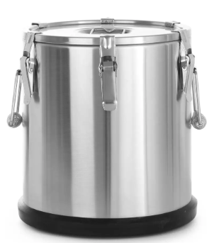 Термос для транспортування їжі (20- 22 л) | Харчовий термос Призначення: зберігання та транспортування їжі Матеріал (корпус, кришка): нержавіюча сталь 18/10 Простір між стінками: спеціальний термоізоляційний матеріал Основа: пластик Розміри: Діаметр: 330 мм Висота: 360 мм (+-) Товщина стінки: 6 мм Об'єм: 22 л Габаритні розміри: ДхШхВ, мм ø330x (В) 370 ( +-) Збереження температури: 6-8 годин Особливості: -Подвійна кришка з прокладкою: так -Шість замків для кріплення кришки: так -Герметизуючий клапан: так -Ергономічні ручки для перенесення: так -Пластикова основа: так | Найменування, назва ТМ, модель: Призначення: Матеріал (корпус, кришка): Простір між стінками: Основа: Розміри: Діаметр: Висота: Товщина стінки: Об'єм: Габаритні розміри: Збереження температури: Особливості: Подвійна кришка з прокладкою: Шість замків для кріплення кришки: Герметизуючий клапан: Ергономічні ручки для перенесення: Пластикова основа: | додати фото | шт. | 14 |  | 0.00
2 |  | 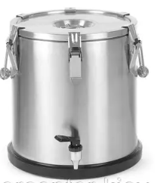 Термос з краном (20- 25 л) | Термос з краном Призначення: зберігання та транспортування їжі Матеріал (корпус, кран, кришка): нержавіюча сталь 18/10 Простір між стінками: спеціальний термоізоляційний матеріал Підставка: пластик Розміри: Діаметр: 330 мм Висота: 360 (+-) мм Товщина стінки: 6 мм Об'єм: 20-25 л Збереження температури: 6-8 годин Особливості: -Широке горло для їжі: так -Подвійна кришка з прокладкою: так -Шість замків для кріплення кришки: так -Клапан для випускання пари: так -Ергономічні ручки для перенесення: так -Пластмасова підставка: так | Найменування, назва ТМ, модель: Призначення: Матеріал (корпус, кран, кришка): Простір між стінками: Підставка: Розміри: Діаметр: Висота: Товщина стінки: Об'єм: Збереження температури: Особливості: -Широке горло для їжі: -Подвійна кришка з прокладкою: -Шість замків для кріплення кришки: -Клапан для випускання пари: -Ергономічні ручки для перенесення: -Пластмасова підставка: | додати фото | шт. | 10 |  | 0.00
3 |  | 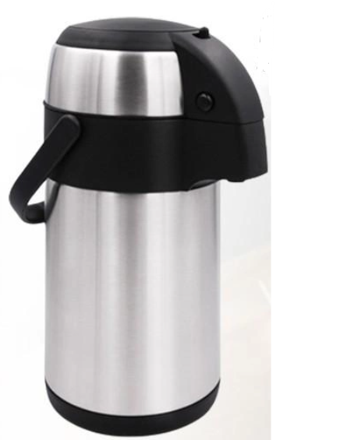 Термос (5 л) | Термос помповий Матеріал корпусу, колби: харчова нержавіюча сталь Об'єм: 5 л Збереження температури: Гарячі напої: 24 години Холодні напої: 32 години Наявність помпи: так Особливості: -Вакуумні подвійні стінки: так -Абсолютна герметичність: так -Міцна і зручна ручка для перенесення: так -Легко миється: так -Зручна ручка зверху: так -Фіксатор ON-OFF (блокування помпи): так | Найменування, назва ТМ, модель: Матеріал корпусу, колби: Об'єм: Збереження температури: Гарячі напої: Холодні напої: Наявність помпи: Особливості: -Вакуумні подвійні стінки: -Абсолютна герметичність: -Міцна і зручна ручка для перенесення: -Легко миється: -Зручна ручка зверху: -Фіксатор ON-OFF (блокування помпи): | додати фото | шт. | 22 |  | 0.00
Загальна вартість за Лотом 3, грн |  |  |  |  |  |  |  |  | 0.00
ЛОТ 4
1 |  | 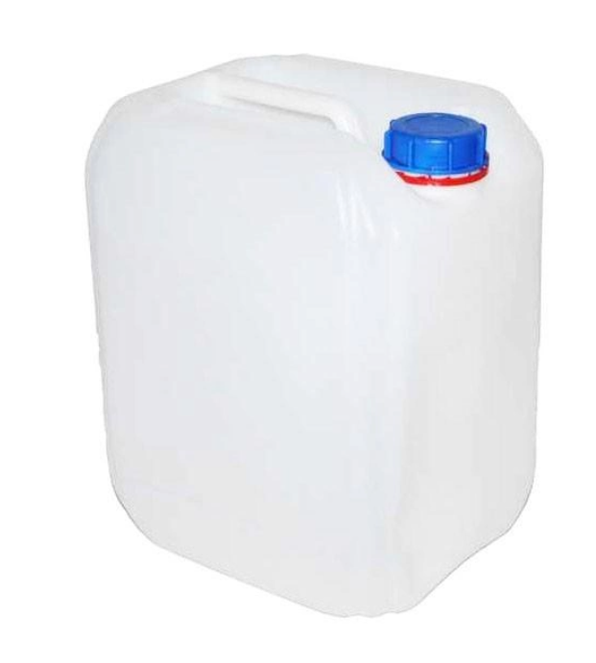 Каністра для води (20 л) | Каністра для води Тип: Каністра пластикова із кришкою Об'єм: 20л Горловина (мм): Ø 48,9 Кришка (мм): DIN 60 Наявність контрольного кільця: так Висота (мм): 382,0 Довжина (мм): 292,0 Ширина (мм): 245,0 Матеріал: HDPE Призначення: ємність для зберігання та транспортування рідин. | Найменування, назва ТМ, модель: Тип: Об'єм: Горловина (мм): Кришка (мм): Наявність контрольного кільця: Висота (мм): Довжина (мм): Ширина (мм): Матеріал: Призначення: | додати фото | шт | 40 |  | 0.00
Загальна вартість за Лотом 4, грн |  |  |  |  |  |  |  |  | 0.00
Вартість загального обсягу закупівлі, грн |  |  |  |  |  |  |  |  | 0.00
До уваги Учасника: Вартість одиниці продукції та загальну вартість пропозиції потрібно заповнювати у гривнях, зазначаючи цифрове значення, яке має не більше двох знаків після коми. Цінова пропозиція надсилається з підписом і печаткою, а також у форматі, що дозволяє редагування, зокрема у програмі Excel. Допускається закупівля окремими лотами/позиціями
*Товариство Червоного Хреста України є громадською неприбутковою організацією і просить надати максимальні знижки на товари, вказані у ціновому запиті.
Термін доставки: _______________________ |  |  | (кількість календарних днів з дати укладання договору)

Умови оплати: _________________ |  |  | (вказати умови передоплати/післяплати)
У вартість пропозиції входить вартість доставки, що включає пакування, зберігання, завантаження та розвантаження. Детальні адреси будуть узгоджені при укладанні договору. Місце доставки: товар доставляється за адресами згідно інформації в розподілі продукції:
 | РОЗПОДІЛ ПРОДУКЦІЇ
 | №п/н | Назва організації | Назва ТМЦ, кількість | Населенний пункт/місто
 | 1 | ТЧХУ | Термопот 20 л - 1 шт, Термопот 5 л - 3 шт, Портативний холодильник - 2 шт, Каністра для води 20л - 5 шт | м. Миколаїв
 | 2 | ТЧХУ | Термопот 20 л - 1 шт, Термопот 5 л - 3 шт, Портативний холодильник - 2 шт, Каністра для води 20л - 5 шт | м. Запоріжжя
 | 3 | ТЧХУ | Термопот 20 л - 1 шт, Термопот 5 л - 3 шт, Портативний холодильник - 2 шт, Каністра для води 20л - 5 шт | Івано-Франківська обл, с.Ямниця
 | 4 | ТЧХУ | Термопот 20 л - 11 шт, Термопот 5 л - 13 шт, Портативний холодильник - 2 шт, Каністра для води 20л - 25 шт | с. Мартусівка, Київська обл.

Ми погоджуємося з умовами, що Ви можете відхилити нашу чи всі надані пропозиції, та розуміємо, що Ви не обмежені у прийнятті будь-якої іншої пропозиції з більш вигідними для Вас умовами.
Ми погоджуємося з умовами, що Замовник має право розділити обсяги закупівлі між декількома учасниками
Ми погоджуємося з умовами, що Замовник має право самостійно змінити обсяги закупівлі в залежності від наявного фінансування.
Ми погоджуємось зафіксувати цінову пропозицію на термін в 90 календарних днів з моменту подачі.
Подаючи свою пропозицію ми погоджуємося з технічними та кваліфікаційними вимогами, зазначеними у Запиті та даному додатку.

Керівник організації/ФОП:____________________________ ( ____________________)
МП підпис |  |  | Дата, підпис

